Hoja1
Identificador | HU008
Nombre | Edición de experiencia laboral
Descripcion | Como usuario, quiero poder editar mi experiencia laboral en mi perfil para mantener actualizada mi información profesional.
Criterios de Aceptacion | El usuario debe estar autenticado para poder editar su experiencia laboral. El usuario debe poder agregar, editar o eliminar información sobre sus trabajos anteriores y actuales, incluyendo nombre de la empresa, puesto, fechas de inicio y fin, y descripción de responsabilidades. El sistema debe guardar los cambios realizados en el perfil del usuario. El sistema debe notificar al usuario cuando los cambios se hayan guardado con éxito. El sistema debe validar que las fechas sean coherentes (fecha de fin posterior a la de inicio).
Mockups | 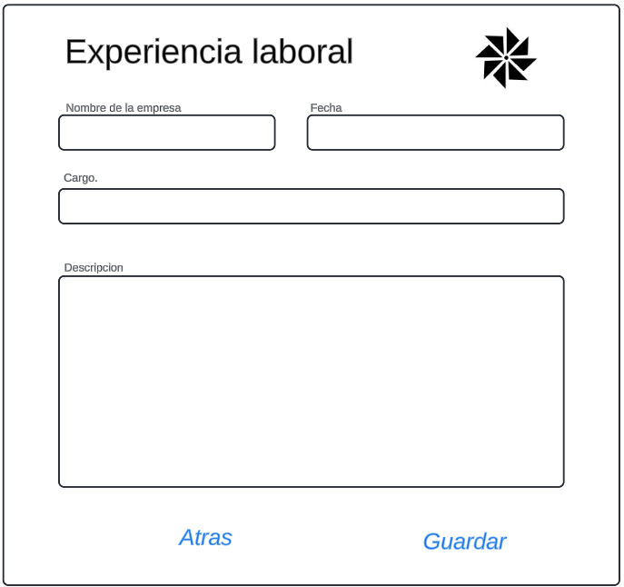
Autor | Michael David

